Gráfico2
Metadata Sources
Geonetwork Habilitado | 27 | 18%
Geonode Habilitado | 13 | 5%
Geonetwork requiere inicio de sesión | 7 | 9%
Geoserver No habilitado | 25 | 33%
NO No habilitado | 5 | 17%
Mapserver No habilitado | 49 | 12%
Otros (ArcGis Server, HTM, PHP) No habilitado | 17 | 6%
 | 2
 | 2

Hoja6
Etiquetas de fila | Cuenta de HABILITADO (CSW)s
Habilitado | 34
Geonetwork | 27 |  |  |  |  |  |  |  | Etiquetas de fila | Cuenta de HABILITADO (CSW)s
Geonode | 7 |  |  |  |  |  |  |  | Habilitado | 34
NO | 100 |  |  |  |  |  |  |  | Geonetwork | 27
ArcGis Server | 5 |  |  |  |  |  |  |  | Geonode | 7
Metadata Sources
Geoserver | 49 |  |  |  |  |  |  |  | NO | 100
HTML | 2 |  |  |  |  |  |  |  | ArcGis Server | 5
Mapserver | 17 |  |  |  |  |  |  |  | Geoserver | 49
NO | 25 |  |  |  |  |  |  |  | HTML | 2
PHP | 2 |  |  |  |  |  |  |  | Mapserver | 17
requiere inicio de sesión | 13 |  |  |  |  |  |  |  | NO | 25
Geonetwork | 13 |  |  |  |  |  |  |  | PHP | 2
Total general | 147 |  |  |  |  |  |  |  | requiere inicio de sesión | 13
 |  |  |  |  |  |  |  |  | Geonetwork | 13
 |  |  |  |  |  |  |  |  | Total general | 147

 | Geonetwork | Geonode | No Metadata Source | ArcGis Server | Geoserver | HTML | Mapserver | PHP
Enabled | 27 | 7
requires log in | 13
No catalogue service |  |  | 25 | 5 | 49 | 2 | 17 | 2

 |  |  |  |  |  |  |  |  | Geonetwork Habilitado | 27
 | Enabled |  | No catalogue service |  |  |  |  |  | Geonode Habilitado | 7
Geonetwork | 27 |  |  |  |  |  |  |  | Geonetwork requiere inicio de sesión | 13
Geonetwork requires log in | 13 |  |  |  |  |  |  |  | ArcGis Server | 5
Geonode | 7 |  |  |  |  |  |  |  | No Habilitado | 100
No Metadata Source | 25 |  |  |  |  |  |  |  | Geoserver | 49
ArcGis Server | 5 |  |  |  |  |  |  |  | HTML | 2
Geoserver | 49 |  |  |  |  |  |  |  | Mapserver | 17
Mapserver | 17 |  |  |  |  |  |  |  | PHP | 2
HTML | 2 |  |  |  |  |  |  |  | NO | 25
PHP | 2 |  |  |  |  |  |  |  | requiere inicio de sesión | 13
 |  |  |  |  |  |  |  |  | Geonetwork | 13

 |  |  |  |  |  |  |  |  | Metadata Sources
 |  |  |  |  |  |  |  |  | Geonetwork Habilitado | 27 | 18%
 |  |  |  |  |  |  |  |  | Geonode Habilitado | 7 | 5%
 |  |  |  |  |  |  |  |  | Geonetwork requiere inicio de sesión | 13 | 9%
 |  |  |  |  |  |  |  |  | No Habilitado | 100 | 68%
 |  |  |  |  |  |  |  |  | Geoserver No habilitado | 49 | 33%
 |  |  |  |  |  |  |  |  | NO No habilitado | 25 | 17%
 |  |  |  |  |  |  |  |  | Mapserver No habilitado | 17 | 12%
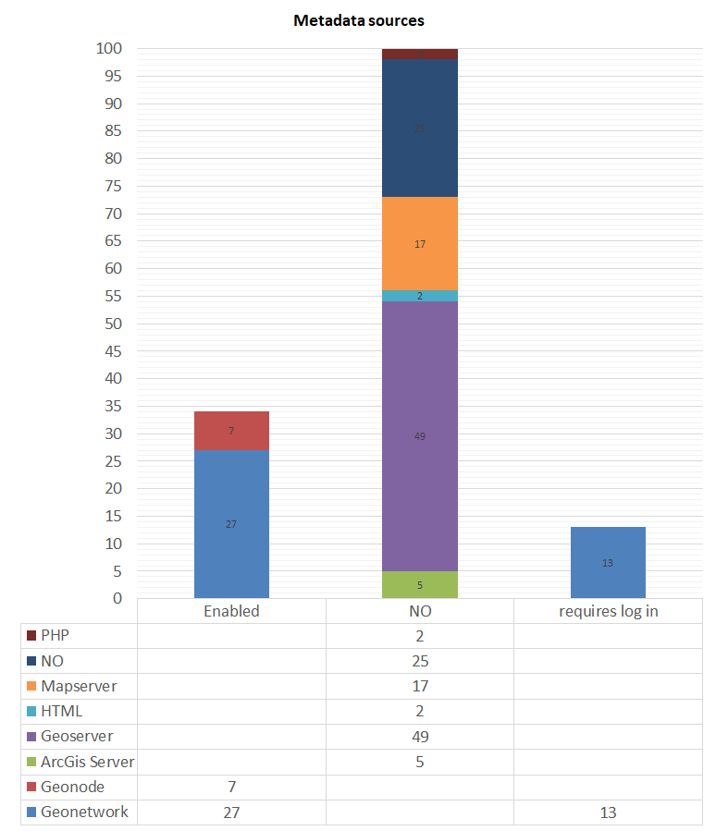
 |  |  |  |  |  |  |  |  | Otros (ArcGis Server, HTM, PHP) No habilitado | 9 | 6%

Metadata sources
 | Geonetwork | Geonode | ArcGis Server | Geoserver | HTML | Mapserver | No Metadata Source | PHP
Enabled | 27 | 7
requires log in | 13
No catalogue service |  |  | 5 | 49 | 2 | 17 | 25 | 2

estadisticas
provincias | Distribución provincial |  | Jurisdicciones | Cuenta de Jurisdicción |  | Etiquetas de fila | Cuenta de Pag. Visualizadores |  |  |  |  |  | Catalogos por Jurisdicción | Catálogo de Metadatos
Buenos Aires | 17 |  | Local | 15 |  | IDE de empresas públicas | 1 |  |  |  |  |  | NO | 85 |  |  |  |  |  |  | wfs | NO
Catamarca | 2 |  | Nacional | 24 |  | IDE de jurisdicción municipal | 4 |  |  |  | wfs | (Varios elementos) | Organismos Locales | 5
Chaco | 2 |  | Privado | 7 |  | IDE de jurisdicción nacional | 6 |  |  |  |  |  | Organismos Nacionales | 8 |  |  | Geoservicios | SI | NO | no WFS | Etiquetas de fila | Geoservicios WFS
Chubut | 2 |  | Provincial | 87 |  | IDE de jurisdicción provincial | 12 |  | Etiquetas de fila | Geoservicios | Etiquetas de fila | Geoservicios WFS | Organismos no Gubernamentales | 1 |  |  | Organismos Locales | 8 | 7 | 4 | Organismos Locales | 4
Ciudad de Buenos Aires | 2 |  | Universidad | 4 |  | NO | 45 |  | NO | 20 | Organismos Locales | 4 | Organismos Provinciales | 36 |  |  | Organismos Nacionales | 21 | 3 | 8 | Organismos Nacionales | 8
Córdoba | 3 |  | Total general | 137 |  | Universidades | 4 |  | Organismos Locales | 8 | Organismos Nacionales | 13 | Universidades | 2 |  |  | Organismos no Gubernamentales | 2 | 5 | 1 | Organismos no Gubernamentales | 1
Corrientes | 4 |  |  |  |  | Visualizadores de Instituciones Públicas | 1 |  | Organismos Nacionales | 21 | Organismos no Gubernamentales | 1 | Total general | 137 |  |  | Organismos Provinciales | 81 | 5 | 26 | Organismos Provinciales | 26
Entre Ríos | 1 |  |  |  |  | Visualizadores de mapas de iniciativas colaborativas | 1 |  | Organismos no Gubernamentales | 2 | Organismos Provinciales | 55 |  |  | Paginas de Geoservicios | NO | Universidades | 5 | 0 | 2 | Universidades | 2
Formosa | 7 |  | Etiquetas de fila | Cuenta de Paginas de Datos Abiertos |  | Visualizadores de mapas de jurisdicción Municipal | 9 |  | Organismos Provinciales | 81 | Universidades | 3 |  |  |  |  |  |  |  |  | Total general | 41
Jujuy | 1 |  | NO | 130 |  | Visualizadores de mapas de jurisdicción nacional | 12 |  | Universidades | 5 | Total general | 76 |  |  | Etiquetas de fila | Cuenta de Paginas de Geoservicios
La Pampa | 2 |  | Organismos Locales | 3 |  | Visualizadores de mapas de jurisdicción provincial | 34 |  | Total general | 137 |  |  |  |  | Local | 7
Existencia de Servicios
Mendoza | 2 |  | Organismos Nacionales | 4 |  | Visualizadores de mapas en Empresas privadas | 2 |  |  |  |  |  |  |  | Nacional | 3
Misiones | 14 |  | Total general | 137 |  | Visualizadores de mapas en Empresas Públicas | 1 |  |  |  |  |  |  |  | Privado | 5
Neuquén | 17 |  |  |  |  | Visualizadores de mapas en ONG | 3 |  |  |  |  |  |  |  | Provincial | 5
Privado | 5 |  |  |  |  | Visualizadores de mapas de jurisdicción Local | 2 |  |  |  |  |  |  |  | Total general | 20
Río Negro | 2 |  |  |  |  | Total general | 137
Salta | 3
Provinces with SDI Nodes
Metadata Catalogs by jurisdiction
San Juan | 1
Geoservicios WMS por Jurisdicción
San Luis | 1
Servidores
Santa Fe | 5
Santiago del Estero | 1
Tucumán | 19
Total general | 113

Map Servers

 |  |  |  |  |  |  |  |  |  |  |  |  |  |  |  |  |  | Etiquetas de fila | Cuenta de SERVIDOR
 |  |  |  |  |  |  |  |  |  |  |  |  |  |  |  |  |  | ArcGis Server | 7
 |  |  |  |  |  |  |  |  |  |  |  |  |  |  |  |  |  | Geoserver | 85
 |  |  |  |  |  |  |  |  |  |  |  |  |  |  |  |  |  | Mapserver | 20
 |  |  |  |  |  |  |  |  |  |  |  |  |  |  |  |  |  | PHP | 2
Organismos Locales | 8 | Organismos Locales | 4 |  |  |  |  |  |  |  |  |  |  |  |  |  |  | Total general | 114
Organismos Nacionales | 20 | Organismos Nacionales | 13 |  |  | Etiquetas de fila | WMS | WFS
Geoservicios WMS/WFS
Errores en la cosecha
Organismos no Gubernamentales | 2 | Organismos no Gubernamentales | 1 |  |  | Organismos Locales | 8 | 4
Organismos Provinciales | 81 | Organismos Provinciales | 55 |  |  | Organismos Nacionales | 20 | 13
Universidades | 5 | Universidades | 3 |  |  | Organismos no Gubernamentales | 2 | 1
 |  |  |  |  |  | Organismos Provinciales | 81 | 55
 |  |  |  |  |  | Universidades | 5 | 3
 |  |  |  |  |  | NO | 20 | 60

 |  |  |  | con error | total
 |  |  |  | 1 | 5
 |  |  |  | 6 | 16
 |  |  |  | 32 | 32
 |  |  |  | 16 | 83

 |  |  |  | total | con error
 |  |  |  | 5 | 1
 |  |  |  | 16 | 6
 |  |  |  | 83 | 16

 | Etiquetas de fila | Cuenta de Título del metadato del servicio WMS | titulo | Título del Servicio | cantidad
 | (vacío) | 3 | no | (vacío) | 3
 | ??? | 1 | ok | Título Personalizado | 1
 | ???? | 2 | no | ???? | 2 | Etiquetas de fila | Suma de cantidad
 | BAHRA | 1 | ok | Título Personalizado | 1 | Título Personalizado | 73
 | Catalogo SEDRONAR | 1 | ok | Título Personalizado | 1 | GeoServer Web Map Service | 14
 | Chubutr Web Map Service | 1 | ok | Título Personalizado | 1 | (vacío) | 3
 | DAMI_Ambiental | 1 | ok | Título Personalizado | 1 | My GeoServer WMS | 1
Metadatos WMS
 | DAMI_Legal | 1 | ok | Título Personalizado | 1 | Total general | 91
 | DAMI_UrbanoTerritorial | 1 | ok | Título Personalizado | 1
 | desarrollosocialtuc.gov.ar | 1 | ok | Título Personalizado | 1
 | DPI WMS | 1 | ok | Título Personalizado | 1
 | Fotografías Aéreas de la Provincia | 1 | ok | Título Personalizado | 1
 | GeoINTA - Nodo Manfredi | 1 | ok | Título Personalizado | 1
 | GeoINTA Nodo Anguil WMS | 1 | ok | Título Personalizado | 1
 | GeoINTA WMS | 1 | ok | Título Personalizado | 1
 | Geoportal IDE Salta - WMS | 1 | ok | Título Personalizado | 1
 | GeoServer Web Map Service | 14 | no | GeoServer Web Map Service | 14
 | Geoservicios WMS CONAE | 3 | no | Título Personalizado | 3
 | Hidrocarburos - Subsecretaría de Energía, Minería e Hidrocarburos de la Provincia del Neuquén | 1 | ok | Título Personalizado | 1
 | IDE Pergamino | 1 | ok | Título Personalizado | 1
 | IDE_Catastro | 1 | ok | Título Personalizado | 1
 | IDEAmbiental - SAyDS | 1 | ok | Título Personalizado | 1
 | IDESF - Infraestructura de Datos Espaciales de Santa Fe | 1 | ok | Título Personalizado | 1
 | IDR GeoServer Web Map Service | 1 | ok | Título Personalizado | 1
 | Imagenes Min.Des. Productivo | 1 | ok | Título Personalizado | 1
 | INDEC - Instituto Nacional de Estadística y Censos de la República Argentina - Servicio Web de Mapas | 1 | ok | Título Personalizado | 1
 | Informacion Geográfica de la Ciudad de Corrientes | 1 | ok | Título Personalizado | 1
 | Instituto Geográfico Nacional de la República Argentina | 1 | ok | Título Personalizado | 1
 | Mapa de Secretaria de Energía de la República Argentina | 1 | ok | Título Personalizado | 1
 | Minería - Subsecretaría de Energía, Minería e Hidrocarburos de la Provincia del Neuquén | 1 | ok | Título Personalizado | 1
 | Ministerio de Agroindustria - GeoServer WMS | 1 | ok | Título Personalizado | 1
 | My GeoServer WMS | 1 | ok | My GeoServer WMS | 1
 | NO | 42 | no | NO | 42
 | Proyecto de Riego Rio Choromoro | 1 | ok | Título Personalizado | 1
 | RIDES_WMS | 1 | ok | Título Personalizado | 1
 | Servicio de Mapas de Estratificación de Riesgo de Dengue | 1 | ok | Título Personalizado | 1
 | Servicio de Mapas de la Autoridad Interjurisdiccional de Cuencas | 1 | ok | Título Personalizado | 1
 | Servicio de Mapas de la Dirección Provincial de Defensa Civil del Neuquén | 1 | ok | Título Personalizado | 1
 | Servicio de Mapas de la Dirección Provincial de Recursos Hídricos del Neuquén | 1 | ok | Título Personalizado | 1
 | Servicio de Mapas de la Dirección Provincial de Vialidad del Neuquén | 1 | ok | Título Personalizado | 1
 | Servicio de Mapas de la Secretaría de Gestión Pública del Neuquén | 1 | ok | Título Personalizado | 1
 | Servicio de Mapas del Consejo Provincial de Educación del Neuquén | 1 | ok | Título Personalizado | 1
 | Servicio de Mapas del Ministerio de Producción y Turismo del Neuquén | 1 | ok | Título Personalizado | 1
 | Servicio de Mapas del Programa Nacional Mapa Educativo | 1 | ok | Título Personalizado | 1
 | Servicio de Mapas Web de la IDE del Conurbano | 1 | ok | Título Personalizado | 1
 | Servicio Web de Mapas de la Direccion Provincial de Obra Hidraulica - Provincia de Buenos Aires | 1 | ok | Título Personalizado | 1
 | Servicio Web de Mapas de la IDE de Catamarca | 1 | ok | Título Personalizado | 1
 | Servicio WMS - IDE Chaco | 1 | ok | Título Personalizado | 1
 | Servicio WMS - IDE Formosa, Argentina | 1 | ok | Título Personalizado | 1
 | Servicio WMS - Lineamientos Estratégicos para el Desarrollo de Tucumán | 1 | ok | Título Personalizado | 1
 | Servicio WMS ARBA | 1 | ok | Título Personalizado | 1
 | Servicio WMS de la Dirección Provincial de Estadística y Censos del Neuquén | 1 | ok | Título Personalizado | 1
 | Servicio WMS del Servicio Geologico Minero Argentino | 1 | ok | Título Personalizado | 1
 | Servicio WMS IDET | 1 | ok | Título Personalizado | 1
 | Servicio WMS para el proyecto IDEChubut | 1 | ok | Título Personalizado | 1
 | Sistema de Riego Lules | 1 | ok | Título Personalizado | 1
 | Tafi del Valle | 1 | ok | Título Personalizado | 1
 | WMS EEA Corrientes | 1 | ok | Título Personalizado | 1
 | WMS GeoParana | 1 | ok | Título Personalizado | 1
 | WMS IDE Moreno Municipio | 1 | ok | Título Personalizado | 1
 | WMS IDE TUCUMAN | 1 | ok | Título Personalizado | 1
 | WMS INTA Rafaela | 1 | ok | Título Personalizado | 1
 | WMS Mapa Educativo de Tucuman | 1 | ok | Título Personalizado | 1
 | WMS_EMSA | 1 | ok | Título Personalizado | 1
 | WMS_IPEC | 1 | ok | Título Personalizado | 1
 | WMS_IPLYC | 1 | ok | Título Personalizado | 1
 | WMS_IPRODHA | 1 | ok | Título Personalizado | 1
 | WMS_MINISTERIO_CULTURA_EDUCACION_CIENCIA_TECNOLOGIA | 1 | ok | Título Personalizado | 1
 | WMS_MINISTERIO_DE_ECOLOGIA_Y_RNR | 1 | ok | Título Personalizado | 1
 | WMS_MINISTERIO_DE_GOBIERNO | 1 | ok | Título Personalizado | 1
 | WMS_MINISTERIO_DE_SALUD | 1 | ok | Título Personalizado | 1
 | WMS_MINISTERIO_DEL_AGRO_Y_PRODUCCION | 1 | ok | Título Personalizado | 1
 | WMS_MINISTERIO_DESARROLLO_SOCIAL_MUJER_Y_JUVENTUD | 1 | ok | Título Personalizado | 1
 | WMS_MISIONES | 1 | ok | Título Personalizado | 1
 | WMS_TURISMO | 1 | ok | Título Personalizado | 1
 | WMS-Rosario | 1 | ok | Título Personalizado | 1
 | (en blanco) |  | no |  | 0
 | Total general | 135 | no |  | 135

